Hoja 1
Actividad | Descripción | Predecesor | Duración (semanas)
A | Descripción 1 | - | 4
B | Descripción 2 | A | 2
C | Descripción 3 | A | 3
D | Descripción 4 | A | 1
E | Descripción 5 | B, C | 5
Clave |  | Dependencias | Duración

DIAGRAMA DE GANTT

A | A
B |  |  |  |  | B
C |  |  |  |  | C
D |  |  |  |  | D
E |  |  |  |  |  |  |  | D
 | Semana 1 | Semana 2 | Semana 3 | Semana 4 | Semana 5 | Semana 6 | Semana 7 | Semana 8 | Semana 9 | Semana 10 | Semana 11 | Semana 12

Inicio
Fin
A
B
C
D
E
DIAGRAMA DE RED CPM

 |  |  |  |  |  |  | Es holgura porque uno no puede atrasarse en esa actividad del proyecto, es la ruta más larga del proyecto

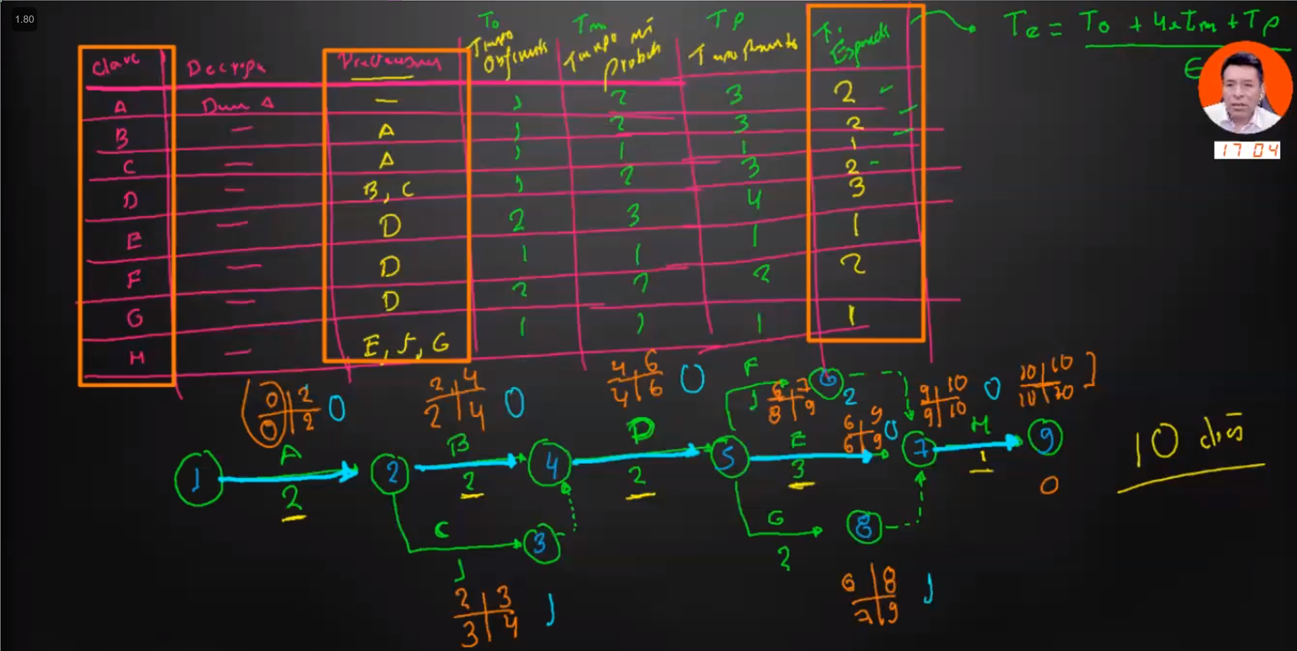
DIAGRAMA DE RED PERT

